상품제안서
버티컬 듀얼팬 스탠드선풍기 | 상품코드: S41622

 |  |  |  |  |  |  | 02-713-8555 | www.synergygift.co.kr
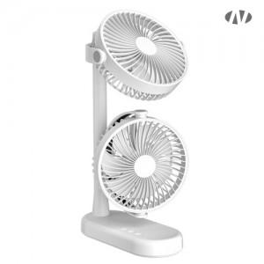 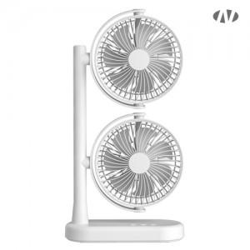 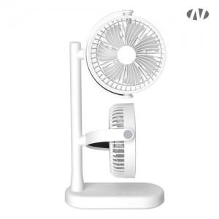

【상세/제작정보】 | <span style="font-size: 14pt;">※ 기본수량 미만 발주 진행시 별도 문의 바랍니다.</span><br>인쇄위치 : 팬 앞 뒤 둥근부분 or 스탠드 정면<br><br>[인쇄가능 최대사이즈]<br>레이저인쇄<br>A: 팬 위 아래 동일 : 지름 30mm<br>B: 스탠드 정면 : 가로 70mm x 세로 12mm

【인쇄/포장옵션】 | 레이저, DTF[UV스티커] / 포장지포장

【공급단가】 | 수량 | 20~ | 50~ | 100~ | 300~ | 500~
*VAT별도 | 단가 | 20,090원 | 19,000원 | 18,080원 | 17,610원 | 17,300원

【상품 URL】 | https://www.synergygift.co.kr:443/src/goods_detail.php?gdno=41622

